Säännöt
SÄÄNNÖT TT HAPPO CUP

1. TT Happo Cupissa jokaisessa osakilpailussa sarjat: Naiset / Miehet

2. Jokainen kilpailu pisteytetään 10,9,8,7,6,5,4,3,2,1

3. Kokonaiskilpailussa huomioidaan vain yhteispisteet

4. Osallistuttava vähintään viiteen (5) osakilpailuun, että pääsee mukaan lopputuloksiin

5. Mikäli osallistuu enemmän kuin viiteen(5) osakilpailuun , saa bonuspisteitä:
 | 6= 1p |  | 7= 2p | 8=3p | 9=4p

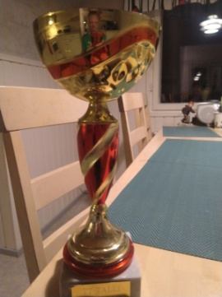
6. Kilpaillaan seuraavista kiertopalkinnoista:
 | 1. Happokuningatar
 |  | *naisten sarja voittaja

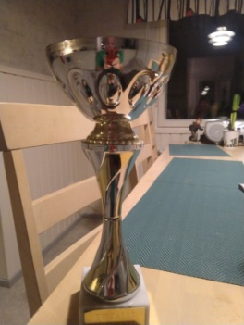
 | 2. Happokuningas
 |  | * miesten sarjan voittaja

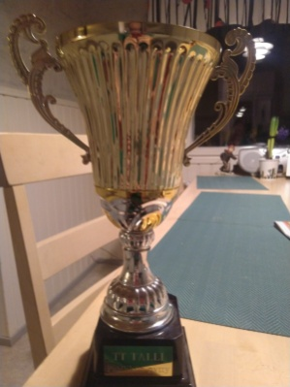
 | 3. Päällikön pytty
 |  | * erikoismaininta
 |  | * tallipäällikön valinta
 |  | * ei pelkästään menestyksestä vaan esim:
 |  |  | - aktiivisuus
 |  |  | - yllätyksellisyys
 |  |  | - venymiskyky
 |  |  | - kehittyminen
 |  |  | - kokeilunahalu ja rohkeus
 |  |  | - tms muu merkittävä suoritus tai
 |  |  | esitys kauden aikana

